App
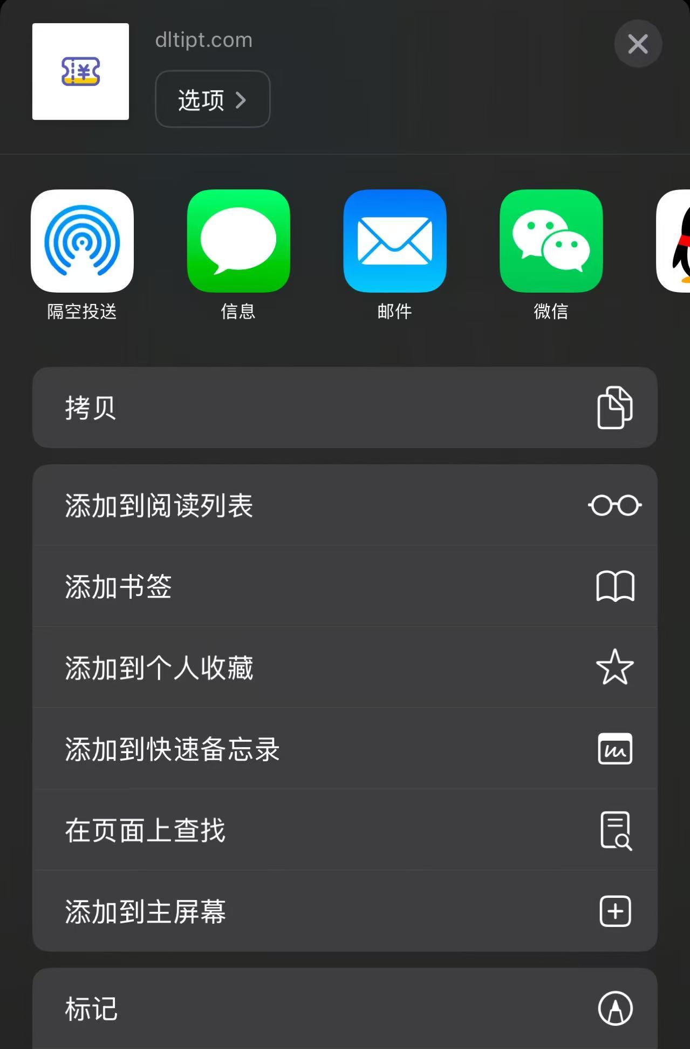
App测试用户： | test*@test.com (中间的*为替换为整数1-100)
登录密码： | 12345678

Android端：手动安装apk包即可使用
iOS端（H5）：打开https://www.itcocreation.cc/ck/app/，登录完成之后将首页添加至主屏幕即可

